Gráfico 1
 |  | Gráfico 1. Resultados Presupuestarios del Gobierno Central (Diciembre 2022)
 |  | Valores en Millones de RD$

 | Detalle | Ingresos | Gastos | Resultado Primario | Resultado Financiero
 | Corrientes | 87,444.5 | 105,136.5
 | Donaciones | 161.4 | 0.0 | -66,340.5 | -80,279.2
 | De Capital | 3,065.8 | 51,875.7
 | Intereses | 0.0 | 13,938.6

 | 1.Se incluyen los Recursos de Captación Directa.
 | 2. Fecha de registro al 20 de febrero 2023 / Fecha de recaudación al 31 de diciembre 2022
 | Fuente: Sistema de Información de la Gestión Financiera (SIGEF).

1.Fecha de imputación al 31/07/2022 // Fecha de registro al 07/08/2022

Mapa
Mapa 1. Distribución de la Inversión Pública por Provincia (Diciembre 2022)
Valores en millones de RD$

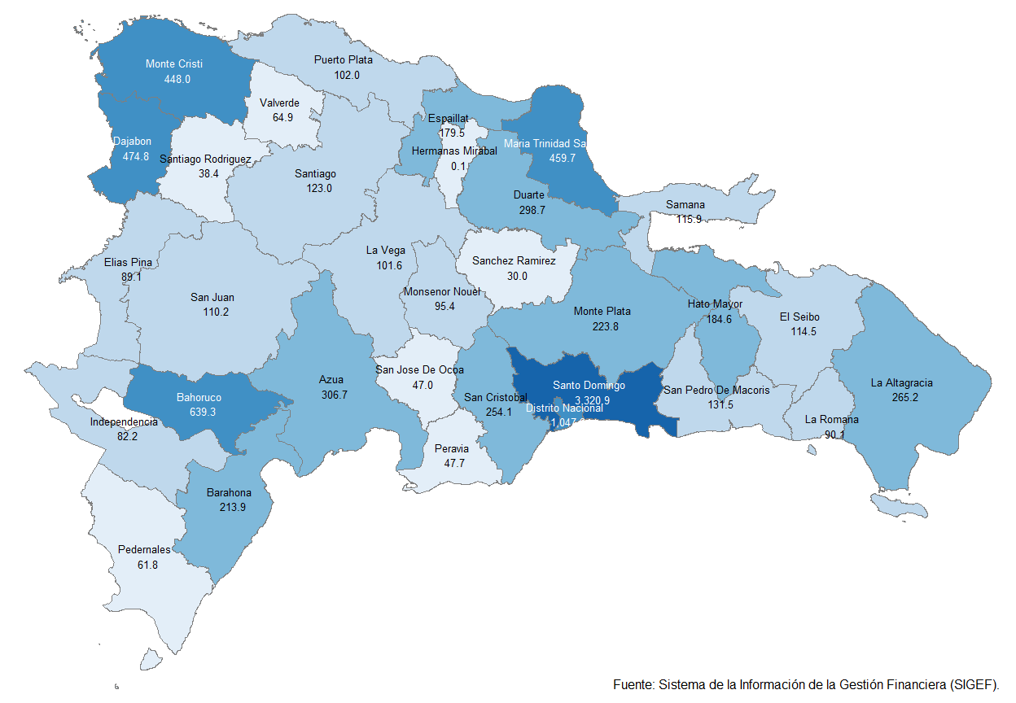

 | Notas:
 | 1.Fecha de imputación al 31/12/2022 // Fecha de registro al 20/02/2023
 | Fuente: Sistema de Información de la Gestión Financiera (SIGEF).

Gráfico 2
Gráfico 2. Top 3 de Instituciones con Mayor Ejecución de Gastos (Diciembre 2022)

1
2
3

 | 1.Fecha de imputación al 31/12/2022 // Fecha de registro al 20/02/2023
 | Fuente: Sistema de Información de la Gestión Financiera (SIGEF).

